Sheet1
iter | k | e_in | e_out | reg | std | step_size | negative_sub_rate |  | 预测结果
10 | 30 | 1.9909 | 1.9898 | 0.001 | 0.01 | 0.01 | 0.15 | 最好的参数 | ieg_face::bourne_fm_lol_result2
10 | 10 | 1.9906 | 1.9909 | 0.001 | 0.01 | 0.01 | 0.15 |  | 大于0.492为1否则为-1
10 | 20 | 1.9923 | 1.9912 | 0.001 | 0.01 | 0.01 | 0.15
10 | 50 | 1.9925 | 1.9914 | 0.001 | 0.01 | 0.01 | 0.15 |  | 准确率 | 17.13%
50 | 10 | 1.9922 | 1.9926 | 0.001 | 0.01 | 0.01 | 0.15 |  | 召回率 | 65.91%
30 | 10 | 1.9932 | 1.9936 | 0.001 | 0.01 | 0.01 | 0.15 |  | 自然比例 | 14.22%
10 | 200 | 1.9967 | 1.9996 | 0.001 | 0.01 | 0.01 | 0.15 |  | 提深度度 | 20.52%
5 | 200 | 2.0050 | 2.0053 | 0.0001 | 0.01 | 0.001 | 0.15
10 | 200 | 2.0140 | 2.0121 | 0.001 | 0.01 | 0.001 | 0.15
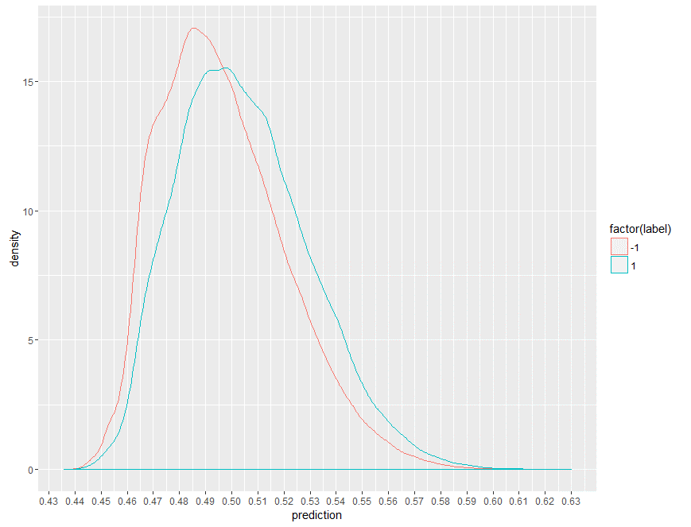
10 | 100 | 2.0122 | 2.0124 | 0.001 | 0.01 | 0.001 | 0.15
10 | 400 | 2.0123 | 2.0124 | 0.001 | 0.01 | 0.001 | 0.15
10 | 50 | 2.0124 | 2.0125 | 0.001 | 0.01 | 0.001 | 0.15
10 | 10 | 2.0125 | 2.0127 | 0.001 | 0.01 | 0.001 | 0.15
10 | 150 | 2.0155 | 2.0136 | 0.001 | 0.01 | 0.001 | 0.15
10 | 5 | 2.0153 | 2.0154 | 0.001 | 0.01 | 0.001 | 0.15
10 | 200 | 2.0151 | 2.0154 | 0.0001 | 0.01 | 0.001 | 0.15
10 | 10 | 2.0227 | 2.0218 | 0.001 | 0.01 | 0.001 | 0.15
20 | 200 | 2.0236 | 2.0239 | 0.0001 | 0.01 | 0.001 | 0.15
30 | 200 | 2.0275 | 2.0278 | 0.0001 | 0.01 | 0.001 | 0.15
40 | 200 | 2.0283 | 2.0285 | 0.0001 | 0.01 | 0.001 | 0.15
30 | 10 | 2.0321 | 2.0313 | 0.001 | 0.01 | 0.001 | 0.15
50 | 10 | 2.0333 | 2.0325 | 0.001 | 0.01 | 0.001 | 0.15

